五图
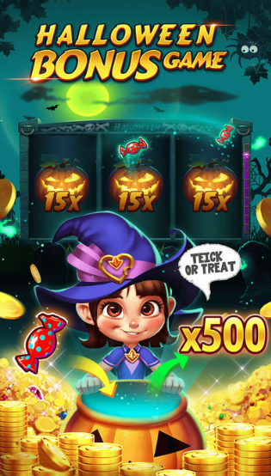
圣诞节五图

线上版本中的第一张图，由万圣节机器改为圣诞节机器。其他图不变。

UI需求
1 | 标题：CHRISTMAS BONUS GAME。突出BONUS文字
2 | 下方显示圣诞节主题机器的卷轴
3 | 卷轴中的元素是Wildx5、Wildx5、Wildx15,都是静止的
4 | 突出变元素的玩法:圣诞老人乘着麋鹿车，抛下礼物。第一个卷轴是已经“升级”后的wild，第二个卷轴是正在“升级”的wild，第三个卷轴是High7，礼物在倍圣诞老人抛到卷轴的路上。
5 | 是否全部五图需要做一个圣诞节装饰或者边框？

